상품제안서
아이리버 UV-LED 듀얼 무선가습기 | 상품코드: F16636

 |  |  |  |  |  |  | 02-412-0044 | www.easy1.co.kr
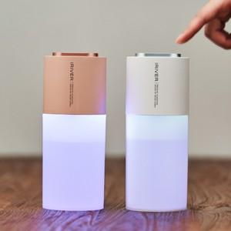

【상세/제작정보】 | 듀얼분사 UV-LED 3개 탑재 살균 무선가습기

【인쇄/포장옵션】 | 레이저, 풀칼라 / 포장지포장

【공급단가】 | 수량 | 50~ | 100~ | 300~ | 500~ | 1,000~
*VAT별도 | 단가 | 20,790원 | 20,020원 | 19,250원 | 18,480원 | 18,010원

【상품 URL】 | https://dev.easy1.co.kr:443/src/goods_detail.php?gdno=16636

